Sheet1
CÔNG TY TNHH THỰC PHẨM MẠNH YẾN |  |  |  | CỘNG HÒA XÃ HỘI CHỦ NGHĨA VIỆT NAM
Đ/c: 91 Yết Kiêu - P.Tân Hưng - TP Hải Phòng |  |  |  | Độc lập - Tự do - Hạnh phúc
SĐT: 0374.116.906 - Ms Yến
THỰC ĐƠN BÁN TRÚ NĂM HỌC 2025 - 2026
Tuần 32 (từ ngày 20/04/2026 đến ngày 24/04/2026)
Thứ/ngày | STT | Món ăn | Diễn giải | Định lượng(gr) | Đơn giá | Thành Tiền | Chi phí phụ |  | TỔNG
Thứ 2/20-04/2026 | 1 | Thịt kho | Thịt sấn mông vai | 67 | 125,000 | 8,375 | Chất đốt | 1,000
 | 2 | Đậu xốt cà chua | Đậu phụ rán | 50 | 32,000 | 1,600 | Nhân công | 2,000
 |  |  | Cà chua | 15 | 20,000 | 300 | Thuế | 1,482
 | 3 | Canh mồng tơi nấu tép | Mồng tơi | 30 | 18,000 | 540 | Khấu hao | 300
 |  |  | Tép đồng | 7 | 160,000 | 1,120
 | 4 | Cơm trắng | Gạo tẻ | 110 | 19,000 | 2,090
 | 5 |  | Rau thơm | 5.5 | 35,000 | 193
 | 6 |  | Gia vị các loại | 10 | 100,000 | 1,000
 |  | Tổng |  |  |  | 15,218 |  | 4,782 | 20,000
Thứ/ngày | STT | Món ăn | Diễn giải | Định lượng(gr) | Đơn giá | Thành Tiền | Chi phí phụ |  | TỔNG
Thứ 3/21-04/2026 | 1 | Gà kho gừng | Gà CN bỏ cđcc | 95 | 80,000 | 7,600 | Chất đốt | 1,000
 | 2 | Trứng rán | Trứng vịt | 40 | 62,000 | 2,480 | Nhân công | 2,000
 | 3 | Canh bí xanh nấu thịt gà | Bí xanh | 60 | 18,000 | 1,080 | Thuế | 1,482
 |  |  | Thịt gà | 10 | 80,000 | 800 | Khấu hao | 300
 | 4 | Cơm trắng | Gạo tẻ | 110 | 19,000 | 2,090
 | 5 |  | Rau thơm | 4.8 | 35,000 | 168
 | 6 |  | Gia vị các loại | 10 | 100,000 | 1,000
 |  | Tổng |  |  |  | 15,218 |  | 4,782 | 20,000
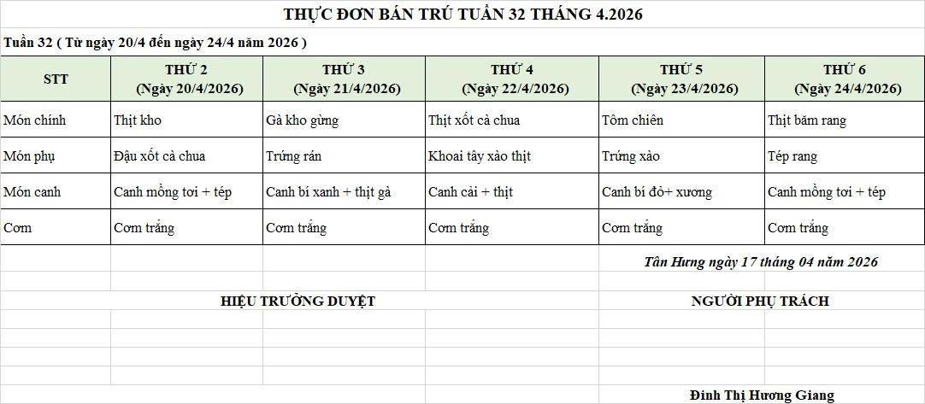
Thứ/ngày | STT | Món ăn | Diễn giải | Định lượng(gr) | Đơn giá | Thành Tiền | Chi phí phụ |  | TỔNG
Thứ 4/22-04/2026 | 1 | Thịt xốt cà chua | Thịt sấn mông vai | 67 | 125,000 | 8,375 | Chất đốt | 1,000
 | 2 | Khoai tây xào thịt | Khoai tây | 60 | 18,000 | 1,080 | Nhân công | 2,000
 |  |  | Thịt nạc xay | 8 | 125,000 | 1,000 | Thuế | 1,482
 | 3 | Canh rau cải nấu thịt | Rau cải | 30 | 18,000 | 540 | Khấu hao | 300
 |  |  | Thịt nạc xay | 7.5 | 125,000 | 938
 | 4 | Cơm trắng | Gạo tẻ | 110 | 19,000 | 2,090
 | 5 |  | Rau thơm | 5.58 | 35,000 | 195
 | 6 |  | Gia vị các loại | 10 | 100,000 | 1,000
 |  | Tổng |  |  |  | 15,218 |  | 4,782 | 20,000
Thứ/ngày | STT | Món ăn | Diễn giải | Định lượng(gr) | Đơn giá | Thành Tiền | Chi phí phụ |  | TỔNG
Thứ 5/23-04/2026 | 1 | Tôm chiên | Tôm chiên | 38 | 200,000 | 7,600 | Chất đốt | 1,000
 | 2 | Trứng luộc | Trứng gà | 30 | 100,000 | 3,000 | Nhân công | 2,000
 | 3 | Canh bí đỏ nấu xương | Bí đỏ | 50 | 17,000 | 850 | Thuế | 1,482
 |  |  | Xương lợn | 7 | 85,000 | 595 | Khấu hao | 300
 | 4 | Cơm trắng | Gạo tẻ | 110 | 19,000 | 2,090
 | 5 |  | Rau thơm | 2.36 | 35,000 | 83
 | 6 |  | Gia vị các loại | 10 | 100,000 | 1,000
 |  | Tổng |  |  |  | 15,218 |  | 4,782 | 20,000
Thứ/ngày | STT | Món ăn | Diễn giải | Định lượng(gr) | Đơn giá | Thành Tiền | Chi phí phụ |  | TỔNG
Thứ 6/24-04/2026 | 1 | Thịt băm rang | Mông sấn xay | 62 | 125,000 | 7,750 | Chất đốt | 1,000
 | 2 | Tép rang | Tép đồng | 20 | 155,000 | 3,100 | Nhân công | 2,000
 | 3 | Canh mồng tơi nấu cà ra | Mồng tơi | 28 | 15,000 | 420 | Thuế | 1,482
 |  |  | cà ra | 5 | 155,000 | 775 | Khấu hao | 300
 | 4 | Cơm trắng | Gạo tẻ | 110 | 19,000 | 2,090
 | 5 |  | Rau thơm | 2.38 | 35,000 | 83
 | 6 |  | Gia vị các loại | 10 | 100,000 | 1,000
 |  | Tổng |  |  |  | 15,218 |  | 4,782 | 20,000

 |  | HIỆU TRƯỞNG NHÀ TRƯỜNG |  |  |  |  | NGƯỜI LẬP
 |  | (Kí duyệt)

 |  |  |  |  |  |  | Đinh Thị Hương Giang

 |  | Tổng tiền | 100,000
 |  | 5 ngày | 5
 |  | thành tiền 1 suất | 20,000

